关系图
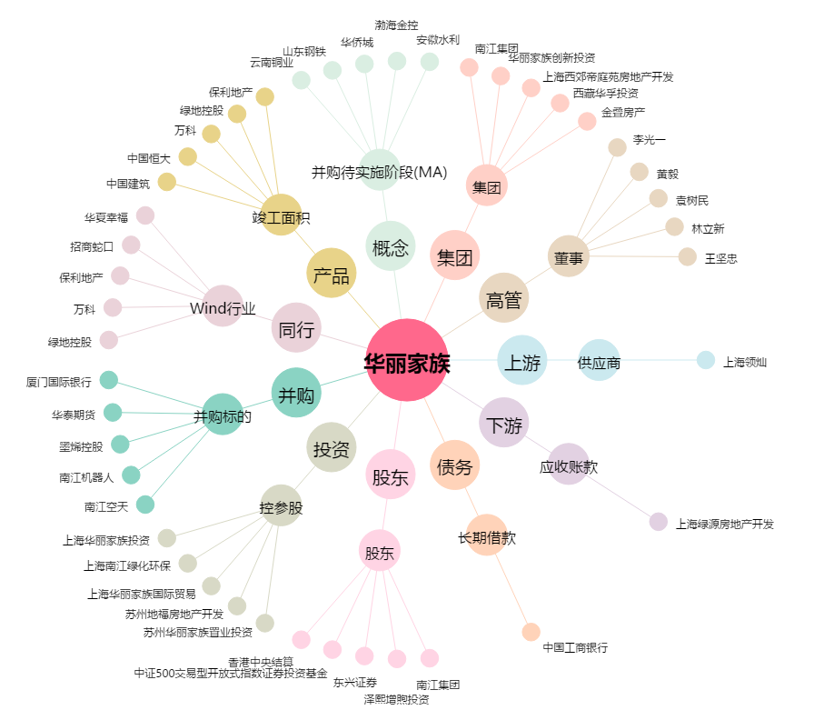
华丽家族[600503.SH] - 关系概览图

